입찰계획 (삭제)
[계열사] 입찰계획 (삭제) (IT_BID_02_05)

작성자 | 작성일 | 수행자 | 수행일
서동욱 | 2025.05.07 | 서동욱 | 2025.05.07

테스트 대상 상세 (시나리오별 세부단계)
(입찰담당자 권한 사용) 전자입찰 >입찰계획 > 입찰계획 상세 page 에서 "삭제" button 클릭 --> 팝업확인 --> 입찰공고자 카카오톡 알림 수신 확인
테스트 시나리오 목적 :
등록된 입찰계획을 삭제한다.
가정 및 필요사항 :
로그인된 계정으로 등록한 입찰계획 목록

시나리오 항목 CODE | 시나리오 화면경로 및 페이지 | 테스트 항목 | 테스트 사전 정보 및 입력 | 테스트 케이스 기대결과 | 실제결과 | 구분 또는 실패 여부 | pcni | 비고 | 조치자 | 조치내용
IT_BID_02_05_01 | 전자입찰 : 입찰계획 > 입찰계획 상세 | 입찰계획 삭제 |  | • 입찰계획 상세 > 삭제 버튼 클릭 > 삭제 사유 입력 팝업 > 삭제 처리 > 카카오톡/메일 발송 처리 > 입찰계획 목록 화면 조회 - 카카오톡/메일 수신자 : 입찰공고자 - 입찰담당자만 상세화면에서 삭제 버튼 노출 | 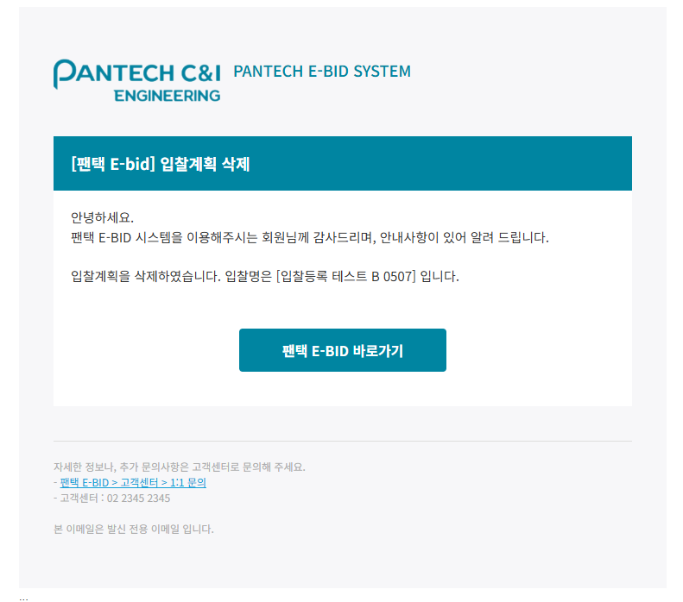 • OK |  | O |  | 서동욱 | X

입찰계획 (입찰공고, 입찰방식 - 지명경쟁입찰)
[계열사] 입찰계획 (입찰공고, 입찰방식 : 지명경쟁입찰) (IT_BID_02_07)

작성자 | 작성일 | 수행자 | 수행일
서동욱 | 2025.05.07 | 서동욱 | 2025.05.07

테스트 대상 상세 (시나리오별 세부단계)
(입찰공고자 권한 사용) 전자입찰 > 입찰계획 > 입찰계획 상세 page 에서 입찰공고 button 클릭 --> 유효성 검사 확인 --> 입찰진행 목록에서 해당 입찰공고 확인 --> 업체관리자(입찰참가업체) 카카오톡 알림 수신 확인
테스트 시나리오 목적 :
등록된 입찰계획을 입찰공고한다. 협력사 로그인시 공고된 입찰목록을 확인한다. 지명선택된 협력사에 공고 정보 카카오톡/메일 발송이 처리된다.
가정 및 필요사항 :
로그인된 계정으로 등록한 입찰계획 목록

시나리오 항목 CODE | 시나리오 화면경로 및 페이지 | 테스트 항목 | 테스트 사전 정보 및 입력 | 테스트 케이스 기대결과 | 실제결과 | 구분 또는 실패 여부 | pcni | 비고 | 조치자 | 조치내용
IT_BID_02_07_01 | 전자입찰(계열사) : 입찰계획 > 입찰계획 상세 > 전자입찰(협력사) : 입찰진행-협력사 | 입찰계획공고 |  | • 입찰계획 상세 > 입찰공고 처리 > 카카오톡/메일 발송 > 협력사 로그인 > 전자입찰 : 입찰진행 > 공고된 입찰 목록 확인 - 카카오톡/메일 수신자 : 지명경쟁 선택 협력사 - 지명경쟁에 선택된 협력사의 계정에서만 공고 노출 | 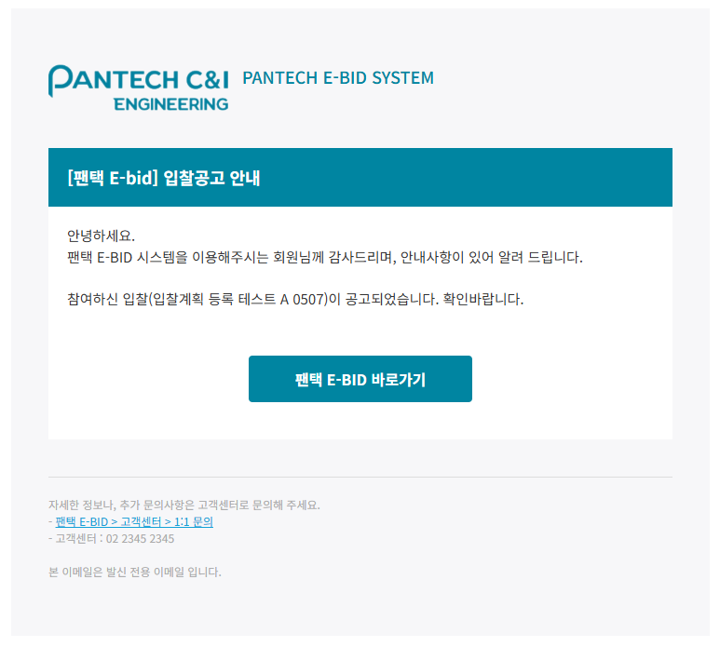 • OK |  | O | 협력사 p50086 / valex123$%^ 업체 (팬택씨앤아이3) | 서동욱 | X

 |  |  |  |  |  |  |  | 2025.05.12 입찰계획 테스트2 : 지명경쟁입찰 | 주식회사 팬택씨앤아이 , 주식회사 팬택씨앤아이3
 |  |  |  |  |  |  |  | 2025.05.12 입찰계획 테스트_일반>지명 | 주식회사 팬택씨앤아이3

 |  |  |  |  |  |  |  | 2025.05.12 입찰계획 테스트_일반경쟁 | 가입회원사 전체

